Hoja1
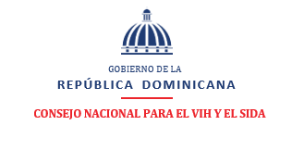
Consejo Nacional para el VIH y el Sida
INFORME ESTADISTICO TRIMESTRAL DEL 311. QUEJAS, RECLAMACIONES Y SUGERENCIAS
abril - junio , 2021
TIPO | CASO | RESUELTA | PENDIENTE
QUEJAS | 0 | 0 | 0
RECLAMACIONES | 0 | 0 | 0
SUGERENCIAS | 0 | 0 | 0
OTRA | 0 | 0 | 0
TOTAL | 0 | N/A | 0

